상품제안서
원색 다이어트 원형 줄자 1.5M | 상품코드: F06555

 |  |  |  |  |  |  | 02-412-0044 | www.easy1.co.kr
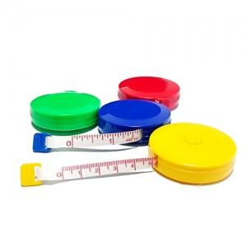

【상세/제작정보】 | 스티커부착가능(비용별도) 문의 바랍니다.

【인쇄/포장옵션】 | 실크 / OPP(비닐)

【공급단가】 | 수량 | 100~ | 300~ | 500~ | 1,000~ | 3,000~
*VAT별도 | 단가 | 520원 | 500원 | 490원 | 470원 | 450원

【상품 URL】 | https://dev.easy1.co.kr:443/src/goods_detail.php?gdno=6555

